Einleitung
Vorlagen Auftragsbestätigung

Zur Vorlage
Auftragsbestätigungen auf Knopfdruck schreiben - mit dem besten Buchhaltungs-Tool
Vorlage für Warenlieferung

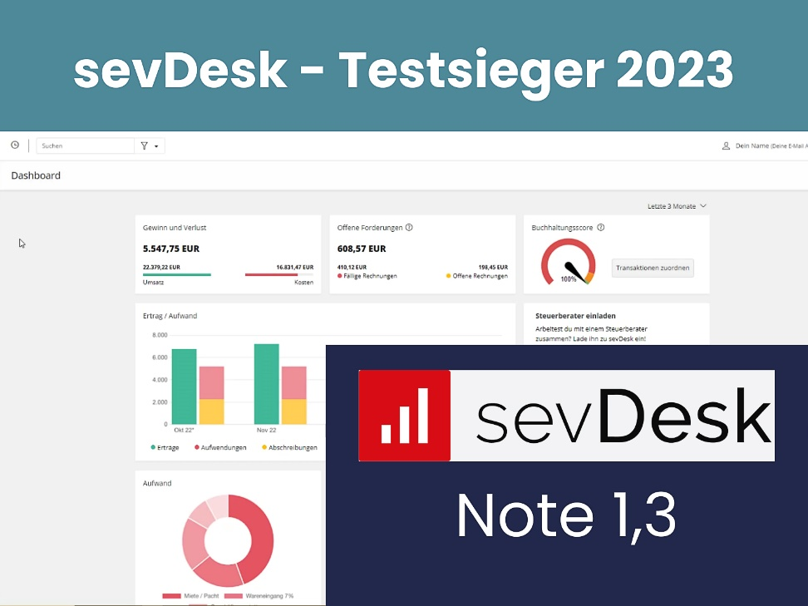
Zur Vorlage
Vorlage für Dienstleistung

Buchhaltungs-Software
Rechnungssoftware
Debitoren-Management

sevDesk testen

Auftragsbestätigung Ware
Firmenlogo

Unternehmensname bzw. Firma | Straße Hausnr. | PLZ Ort

Firma / Kunde
Ansprechpartner
Musterstrasse 1
12345 Musterstadt

Kundennummer |  |  | Auftragsdatum |  |  | Datum
YYYYYYYYYYYY |  |  | TT.MM.JJJJ |  |  | TT.MM.JJJJ

Auftragsbestätigung Nr. 12345

Wir bedanken uns für den Auftrag gemäß unseres Angebots XXXXXX vom (Auftragsdatum). Wir erbringen folgende, genau spezifizierte Leistungen:

Pos. | Bezeichnung |  |  | Menge | Einzel (€) | Gesamt (€)
1 | Fernseher 40 Zoll |  |  | 1 Stück | 1,000.00 | 1,000.00
 | Musterartikel
2 | Anfahrt und Aufbau |  |  | Pauschal | 120.00 | 120.00

 |  |  |  | Summe Netto |  | 1,120.00 €
 |  |  |  | Umsatzsteuer 19% |  | 212.80 €
 |  |  |  | Endsumme |  | 1,332.80 €

Bei Fragen erreichen Sie uns täglich von (Uhrzeit) bis (Uhrzeit) unter (Telefon) oder per E-Mail (Email-Adresse).
Wir freuen uns auf die Zusammenarbeit

Mit freundlichen Grüßen

Ihr Firmenname |  | Tel.: (+49) 1234/98 76 54 |  |  | Volksbank Musterstadt
Musterweg 1 |  | Fax: (+49) 1234/98 76 55 |  |  | IBAN: DE34233004333401
12345 Musterstadt |  | E-Mail: mail@musterfirma.com |  |  | BIC: GENODE61FR1
Ust-IdNr.: DE123456789 |  | Web: www.musterfirma.com |  |  | Kto. Inh.: Mathias Muster

Auftragsbestätigung Dienstleist
Firmenlogo

Unternehmensname bzw. Firma | Straße Hausnr. | PLZ Ort

Firma / Kunde
Ansprechpartner
Musterstrasse 1
12345 Musterstadt

Kundennummer |  |  | Auftragsdatum |  |  | Datum
YYYYYYYYYYYY |  |  | TT.MM.JJJJ |  |  | TT.MM.JJJJ

Auftragsbestätigung Nr. 12345

Wir bedanken uns für den Auftrag gemäß unseres Angebots XXXXXX vom (Auftragsdatum). Wir erbringen folgende, genau spezifizierte Leistungen:

Pos. | Zu erbringende Leistungen |  |  | Menge | Einzel (€) | Gesamt (€)
1 | Leistung 1
2 | Leistung 2
3 | Leistung 3
4 | Leistung 4
5 | Mannstunden |  |  | 10 | 5.50 € | 55.00 €

6 | Anfahrt und Aufbau |  |  | Pauschal | 120.00 € | 120.00 €

 |  |  |  | Summe Netto |  | 175.00 €
 |  |  |  | Umsatzsteuer 19% |  | 33.25 €
 |  |  |  | Endsumme |  | 208.25 €

Bei Fragen erreichen Sie uns täglich von (Uhrzeit) bis (Uhrzeit) unter (Telefon) oder per E-Mail (Email-Adresse).
Wir freuen uns auf die Zusammenarbeit

Mit freundlichen Grüßen

Ihr Firmenname |  | Tel.: (+49) 1234/98 76 54 |  |  | Volksbank Musterstadt
Musterweg 1 |  | Fax: (+49) 1234/98 76 55 |  |  | IBAN: DE34233004333401
12345 Musterstadt |  | E-Mail: mail@musterfirma.com |  |  | BIC: GENODE61FR1
Ust-IdNr.: DE123456789 |  | Web: www.musterfirma.com |  |  | Kto. Inh.: Mathias Muster

